AIDE
Formulaire d'inscription
Championnat de france
 | Afin de vous aider lors de la saisie, il a été intégré des nouvelles fonctions et informations d'aide à la saisie, dont voici les principales descriptions Attention, ne pas ajouter/supprimer modifier l'ordre des colonnes sous peine d'inscription erronnée

Informations à connaître lors de la saisie de l'onglet technique et combat

Zones de saisie colorées accessibles

Aide à la saisie
- Test saisie
- Liste déroulante
Information suite saisie Année et poids
Cellules grisée pour informer de ne pas saisir dans ces cellules
M / F
Cellules sur fond rose pour informer qu 'il faut saisir les infos relatives au compétiteur avant de poursuivre

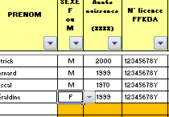

Liste déroulante

Informations à connaître lors de la saisie de l'onglet combat par équipe

Aide à la saisie
- Test saisie
- Liste déroulante

